汇总数量
2024年春节员工礼盒数量统计
服务中心 | 员工礼盒数
 | 份数 | 备注1 |  | 备注2

安宁冶专C标 | 29 | 上海公司合计146份 | 单独用开窗礼盒装
昆明学院（昆师路校区） | 55
师大附中呈贡 | 21
昆明学院（洋浦校区）二期 | 26
女二监 | 15
地震局北辰办公区 | 29 | 云南公司合计871份 |  | 含张艳
地震局基地 | 24 |  |  | 含1份兼职
云南省应急厅 | 19
森林公安 | 22
林科院 | 27
烟草项目 | 6
省二监二标 | 22
女子第三监狱 | 15
云南大学东陆校区 | 69 |  |  | 含陈建霞
云南林业职业技术学院 | 18
安宁冶专AB标 | 59 |  |  | 含杨应贵
轻纺 | 11
昆明校区教学区（陆院） | 41
昆明校区生活区（陆院） | 54 |  |  | 含张艳稳
昆明校区点位2（陆院） | 15
开放大学学府校区 | 10
开放大学呈贡校区 | 56
云南艺术学院 | 19
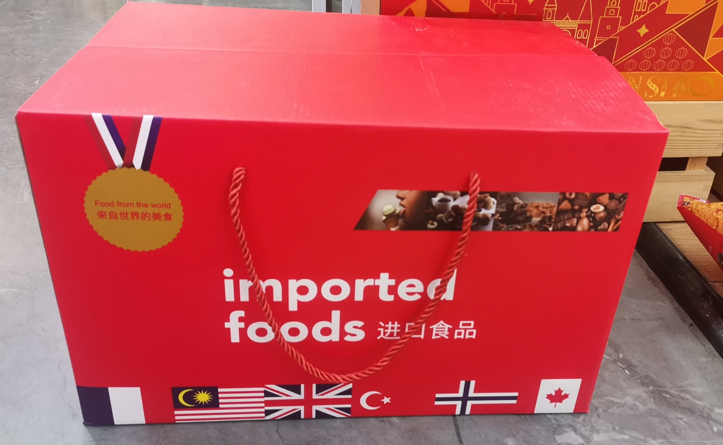
国土学院阳宗海校区 | 49 |  |  | 含张云艳
国土学院经开校区 | 14
昆医呈贡校区 | 23
昆明学院（洋浦校区）一期 | 84 |  |  | 含陈新玉
省委党校 | 11
云南体育运动职业学院 | 74
海埂基地 | 7
职能部门 | 27 |  |  | 含王莉娜
工程院 | 10
开远小龙潭监狱 | 40 |  |  | 收货地址1：发8份 云南省红河哈尼族彝族自治州蒙自市 草坝镇 大水塘村二社 马国金 15825235528 收货地址2：发32份 开远市东联村监狱公租房门口 师秋宏 13408904427
开远小龙潭矿务局 | 16 |  |  | 收货地址： 红河州开远市小龙潭新龙社区三区二十排13号 汤瑞 15911331307
大理酒店 | 14 | 大理酒店14份 |  | 收货地址：云南省大理市满江片区地石曲大凤路南侧云瑞酒店 洪树全 18314535738
大理党校 | 30 | 大理党校30份 |  | 收货地址：云南省大理州大理市南环路15号 李应菊13987269788
合计数量 | 1061

